初期画面表示
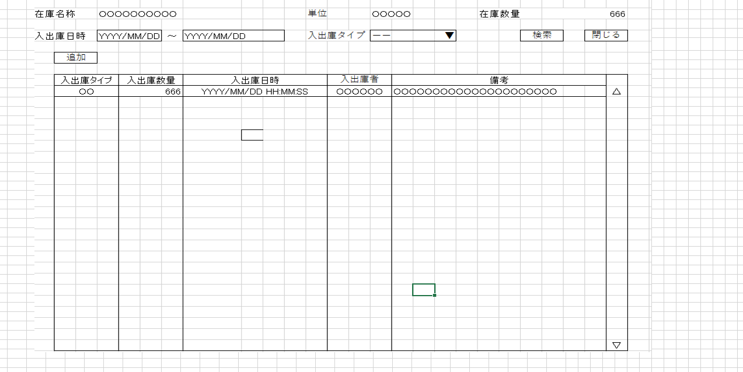
単体試験仕様書 |  | システムID | KS | 画面ID | KS001 | 作成者 | 孫 | 更新者
 |  | システム名称 | 倉庫管理システム | 画面名 | 入出庫一覧 | 作成日 | 2022-10-24 | 更新日

 | 初期画面

ケース
単体試験仕様書 |  | システムID | KS | 画面ID |  |  |  | KS001 |  |  |  |  | 作成者 |  | KS001 | 更新者 | 孫
 |  | システム名称 | 倉庫管理システム | 画面名 |  |  |  | 入出庫一覧 |  |  |  |  | 作成日 |  | 2022-10-24 | 更新日

チェック内容
チェックポイント
 |  |  |  |  | 1 | 2 | 3 | 4 | 5 | 6 | 7 | 8 | 9 | 10 | 11
チェック条件 | 画面初期表示 |  |  |  | ○

 | 入出庫日時の右の選択ボックスをクリックする場合 |  |  |  |  | ○

 | 入出庫日時の右の選択ボックスをクリックする場合 |  |  |  |  |  | ○

 | 入出庫コンボボックスをクリックする場合 |  |  |  |  |  |  | ○ | ○
 | 未選択の場合 |  |  |  |  |  |  | ○
 | 選択の場合 |  |  |  |  |  |  |  | ○

 | 検索ボタンを押下する場合 |  |  |  |  |  |  |  |  | ○

 | 閉じるボタンを押下する場合 |  |  |  |  |  |  |  |  |  | ○

 | 追加ボタンを押下する場合 |  |  |  |  |  |  |  |  |  |  | ○

確認内容 | 在庫名称にログイン情報の在庫名称が表示されること。 |  |  |  | ○
 | 在庫数量にログイン情報の在庫数量が表示されること。 |  |  |  | ○
 | 単位にログイン情報の単位が表示されること。 |  |  |  | ○
 | 入出庫日時（YYYY/MM/DD ／YYYY/MM/DD ） |  |  |  | ○

 | 明細情報にDBだらデータを取得し、表示されること。 |  |  |  | ○

 | エラー「データなし」が表示されること。 |  |  |  |  |  |  | ○

 | 入出庫日時ごとデータが表示されること。 |  |  |  |  |  |  |  | ○

 | 在庫情報一覧画面へ遷移すること。 |  |  |  |  |  |  |  |  |  | ○

 | 入出庫登録画面へ遷移すること。 |  |  |  |  |  |  |  |  |  |  | ○
実施結果
実施者
検証日
確認者
確認日

